ASG
в содержание

Комплекты серии ASG/KIT для автоматизации гаражных ворот

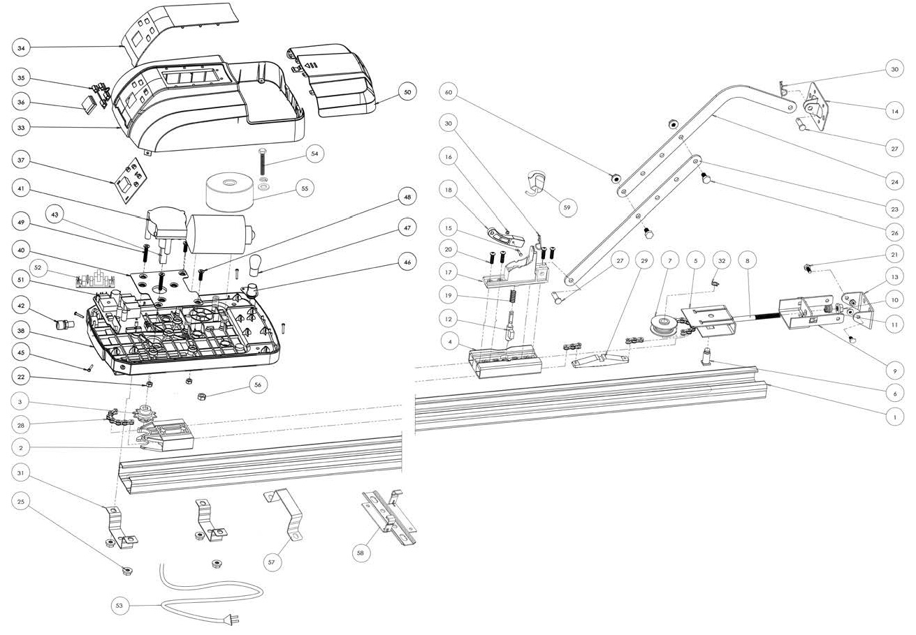
Перечень запасных частей |  | Состав узла ремонтной позиции |  | Розничная цена, RUR с НДС
Наименование | Артикул | Элемент узла | Номер на деталировочной схеме
Рейка приводная комплектов ASG600/3KIT-L и ASG1000/3KIT-L (рейка длинной 3,5м) | ASG.101/3500 | Профиль рейки длинной 3,5м | 1 | 5,361.60
 |  | Держатель звездочки | 2
 |  | Звездочка | 3
 |  | Основание каретки | 4
 |  | Узел натяжения (в сборе) | 5 ─11
 |  | Цепь для рейки длинной 3,5м | 28
 |  | Соединитель цепи (захват) | 29
 |  | Полоса подвеса | нет
 |  | Шуруп (крепление держателя звездочки к профилю рейки) | нет
Рейка приводная комплекта ASG1000/4KIT (рейка длинной 4,2м) | ASG.101/4200 | Профиль рейки длинной 4,2м | 1 | 7,061.60
 |  | Держатель звездочки | 2
 |  | Звездочка | 3
 |  | Основание каретки | 4
 |  | Узел натяжения (в сборе) | 5 ─11
 |  | Цепь для рейки длинной 4,2м | 28
 |  | Соединитель цепи (захват) | 29
 |  | Полоса подвеса | нет
 |  | Шуруп (крепление держателя звездочки к профилю рейки) | нет
Каретка (в сборе) | ASG.006 | Шток | 12 | 532.00
 |  | Ось Ø3 | 15
 |  | Шайба упорная | 16
 |  | Корпус каретки | 17
 |  | Рычаг | 18
 |  | Пружина | 19
Держатель звездочки | ASG.002 | Держатель звездочки | 2 | 712.00
Звездочка | ASG.003 | Звездочка | 3 | 300.80
Основание каретки | ASG.004 | Основание каретки | 4 | 211.20
Комплект монтажный | ASG.102 | Кронштейн крепления рейки к стене | 13 | 3,250.40
 |  | Кронштейн воротный | 14
 |  | Тяга прямая | 23
 |  | Тяга изогнутая | 24
Кронштейн крепления рейки к потолку | ASG.042 | Кронштейн крепления рейки к потолку | 58 | 226.40
Крышка корпуса привода | ASG.103 | Крышка (в сборе) | 33, 34 | 3,476.80
Клавиши | ASG.020 | Клавиши | 35 | 130.40
Плата управления для кнопочной панели | ASG.023 | Плата управления | 37 | 2,095.20
 |  | Шлейф соединения главной платы с платой управления | нет
Плафон корпуса привода | ASG.033 | Плафон корпуса | 50 | 259.20
Основание корпуса привода | ASG.104 | Основание корпуса (в сборе) | 38 | 2,164.00
Лампа освещения (24В/10Вт/цоколь ВА15) | ASG.030 | Лампа освещения (24В/10Вт/цоколь ВА15) | 47 | 98.40
Плата главная (блок управления) | ASG.034 | Плата главная (блок управления) | 51 | 2,763.20
Плата фильтра электромагнитных помех | ASG.035 | Плата фильтра электромагнитных помех | 52 | 910.40
Мотор-редуктор привода ASG600 | ASG.105/600 | Мотор-редуктор с энкодером (привод ASG600) | 41, 43 | 3,932.80
Мотор-редуктор привода ASG1000 | ASG.105/1000 | Мотор-редуктор с энкодером (привод ASG1000) | 41, 43 | 5,344.80
Колесо червячное с выходным валом мотор-редуктора | ASG.060 | Колесо червячное с выходным валом мотор-редуктора | 43 | 748.80
Модуль энкодера мотор-редуктора со шлейфом | ASG.061 | Модуль энкодера мотор-редуктора со шлейфом | нет | 1,301.60
Трансформатор привода ASG600 | ASG.106/600 | Болт крепления трансформатора | 54 | 2,730.40
 |  | Трансформатор 80Вт (привод ASG600) | 55
 |  | Корпус трансформатора | 55
Трансформатор привода ASG1000 | ASG.106/1000 | Болт крепления трансформатора | 54 | 3,930.40
 |  | Трансформатор 100Вт (привод ASG1000) | 55
 |  | Корпус трансформатора | 55
Шнурок разблокировки | ASG.043 | Шнурок разблокировки | 59 | 292.80

ASI50
в содержание

Привод ASI50 для автоматизации промышленных ворот

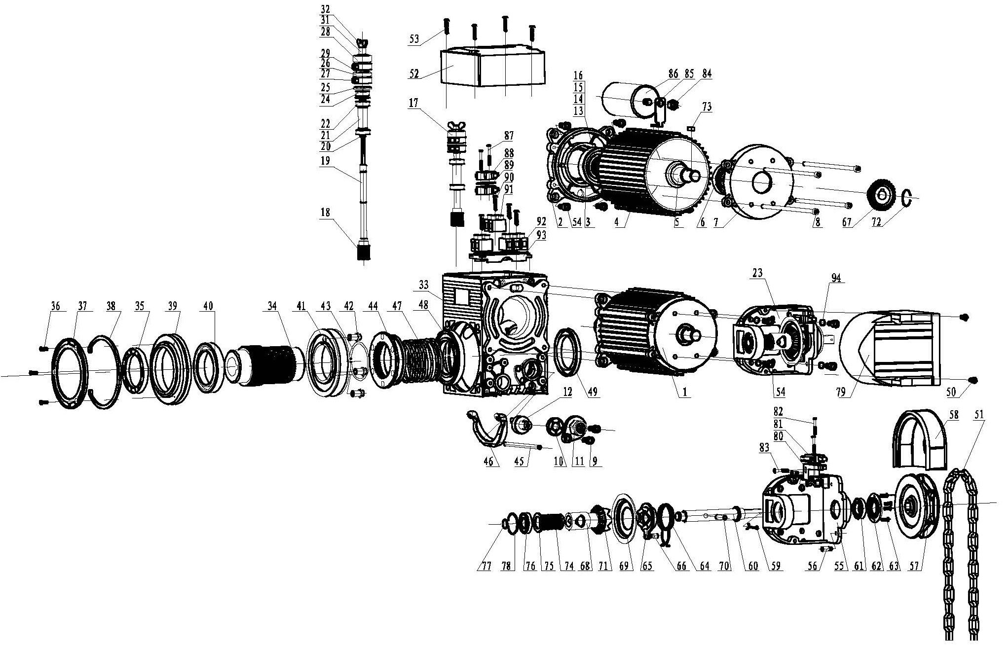
Перечень запасных частей |  | Состав узла ремонтной позиции |  | Розничная цена, RUR с НДС
Наименование | Артикул | Элемент узла | Номер на деталиро- вочной схеме
Электродвигатель привода в корпусе | ASI.101 | Электродвигатель (в сборе) | 1 (2 - 8, 13 - 16) | 14,351.20
 |  | Колесо зубчатое коническое | 67
 |  | Кольцо стопорное наружное | 72
 |  | Шпонка | 73
Редуктор в корпусе с узлом разблокировки и узлом кулачков выключателей конечных положений | ASI.102 | Сальник | 10 | 15,427.20
 |  | Вал разблокировки эксцентрический | 12
 |  | Рычаг разблокировки поворотный | 11
 |  | Винт М6х16 | 9
 |  | Винт М6х12 | нет
 |  | Узел кулачков выключателей конечных положений (в сборе) | 17 (18-22, 24-29, 31, 32)
 |  | Редуктор с узлом разблокировки в корпусе (в сборе) | 33 (34-49)
Крышка | ASI.010 | Крышка редуктора | 52 | 292.00
Узел кулачков выключателей конечных положений (в сборе) | ASI.006 | Узел кулачков выключателей конечных положений (в сборе) | 17 (18-22, 24-29, 31, 32) | 1,074.40
Узел цепи аварийного ручного управления | ASI.103 | Механизм цепи аварийного ручного управления (в сборе) | 23 (55, 56, 60 - 66, 68 - 71, 74-78, 80, 83) | 7,174.40
 |  | Шкив цепи аварийного управления | 57
 |  | Крышка шкива | 58
 |  | Шплинт | 59
 |  | Выключатель | 81
 |  | Шуруп М2,9×19 | 82
Крышка | ASI.020 | Крышка шкива цепи | 79 | 228.00
Рычаг и вал разблокировки | ASI.104 | Сальник | 10 | 854.40
 |  | Вал разблокировки эксцентрический | 12
 |  | Рычаг разблокировки поворотный | 11
Конденсатор | ASI.025 | Конденсатор 30мкФ | 86 | 520.00
Выключатель конечных положений | ASI.106 | Выключатель | 87 | 358.40
Комплект монтажный | ASI.108 | Монтажный кронштейн | нет | 3,588.00
 |  | Кольцо стопорное | нет
 |  | Шпонка для полнотелого вала | нет
 |  | Шпонка для пустотелого вала | нет
Крышка корпуса блока управления | DGT.101 | Крышка-дверца | нет | 4,880.00
 |  | Петля крышки | нет
 |  | Толкатель кнопки | нет
 |  | Толкатель кнопки грибовидный | нет
 |  | Блок контактный кнопки | нет
 |  | Переключатель сетевой | нет
Основание корпуса блока управления | DGT.102 | Основание | нет | 2,480.00
 |  | Петля основания | нет
Модуль блока управления | DGT.103 | Плата блока управления (без приемника радиоуправления) | нет | 10,762.40
Блок управления для привода промышленных ворот | CUID-230 | Блок управления CUID-230 | нет | 13,990.40
Модуль блока управления основной | MCID-1.3 | Модуль блока управления основной | нет | 5,791.20
Корпус блока управления CUID | MCID | Корпус блока управления CUID | нет | 1,075.20
Модуль электронный индикации и кнопок | MIID-2 | Модуль электронный индикации и кнопок | нет | 316.80
Крышка корпуса в сборе с модулем элетронным индикации и кнопок | MCID-2N | Модернизированные крышка корпуса и модуль электронный индикации и кнопок | нет | 720.00

ASI100
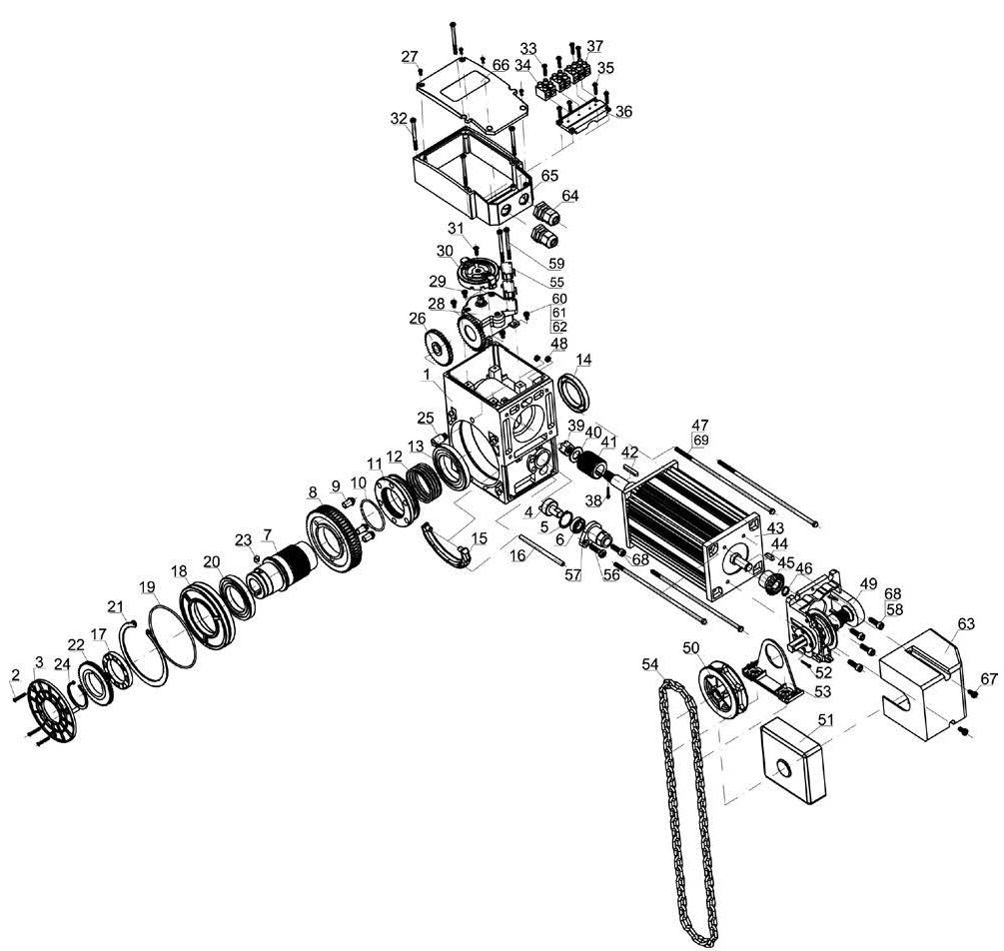
в содержание

Привод ASI100 для автоматизации промышленных ворот

Перечень запасных частей |  | Состав узла ремонтной позиции |  | Розничная цена, RUR с НДС
Наименование | Артикул | Элемент узла | Номер на деталировочной схеме
Редуктор с выходным валом и узлом разблокировки | ASI.301 | Редуктор в корпусе с узлом разблокировки (в сборе) | 1 (2, 3, 7-26) | 23,260.80
 |  | Ось разблокировки | 4
 |  | Сальник В 12×24×7 | 6
 |  | Винт М6х18 | 56
 |  | Рычаг разблокировки | 57
 |  | Винт М6х20 | 68
Крышка редуктора | ASI.311 | Основание | 65 | 292.00
 |  | Крышка | 66
Рычаг и ось разблокировки | ASI.302 | Ось разблокировки | 4 | 838.40
 |  | Сальник В 12×24×7 | 6
 |  | Рычаг разблокировки | 57
Редуктор конечных положений | ASI.303 | Редуктор конечных положений в корпусе (в сборе) | 28, 29 | 2,100.00
Узел кулачков конечных положений | ASI.304 | Узел кулачков конечных положений | 30 | 485.60
Выключатели конечных положений | ASI.305 | Выключатель | 55 | 518.40
Электродвигатель | ASI.306 | Электродвигатель с червяком (в сборе) | 38-43 | 21,967.20
 |  | Шпонка 4×4×14 | 44
 |  | Колесо зубчатое коническое | 45
 |  | Кольцо стопорное наружное 12 | 46
Узел цепи аварийного ручного управления | ASI.307 | Механизм цепи аварийного ручного управления с механическим выключателем | 49 | 6,462.40
 |  | Кронштейн | 53
 |  | Шкив цепи аварийного управления | 50
 |  | Шплинт | 52
Крышка цепи | ASI.251 | Крышка цепи | 51 | 116.80
Крышка узла цепи | ASI.263 | Крышка узла цепи | 63 | 292.00
Комплект монтажный | ASI.309 | Монтажный кронштейн | нет | 1,291.20
 |  | Кольцо стопорное | нет
 |  | Шпонка для полнотелого вала | нет
Крышка корпуса блока управления | DGT.201 | Крышка-дверца | нет | 4,844.80
 |  | Петля крышки | нет
 |  | Толкатель кнопки | нет
 |  | Толкатель кнопки грибовидный | нет
 |  | Блок контактный кнопки | нет
 |  | Переключатель сетевой трехполюсный | нет
Основание корпуса блока управления | DGT.202 | Основание | нет | 2,536.00
 |  | Петля основания | нет
Модуль блока управления | DGT.203 | Плата блока управления BS-SG1.92K (с приемником радиоуправления) | нет | 11,560.80
Блок управления для привода промышленных ворот | CUID-400 | Блок управления CUID-400 | нет | 14,644.00
Модуль блока управления основной | MCID-2.4 | Модуль блока управления основной | нет | 5,695.20
Корпус блока управления CUID | MCID | Корпус блока управления CUID | нет | 1,075.20
Модуль электронный индикации и кнопок | MIID-2 | Модуль электронный индикации и кнопок | нет | 316.80
Крышка корпуса в сборе с модулем электронным индикации и кнопок | MCID-2N | Модернизированные крышка корпуса и модуль электронный индикации и кнопок | нет | 720.00

ASL
в содержание

Приводы серии ASL для автоматизации откатных ворот

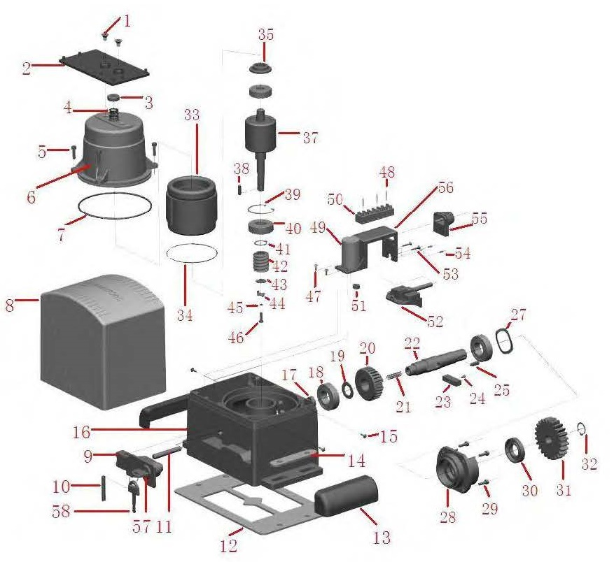
Перечень запасных частей |  | Состав узла ремонтной позиции |  | Розничная цена, RUR с НДС
Наименование | Артикул | Элемент узла | Номер на деталиро- вочной схеме
Набор привода ASL500/ASL1000 для монтажа блока управления | ASL.101/500 | Винт М8×30 крепления основания блока управления для привода ASL500 и ASL1000 | 1 | 440.80
 |  | Основание блока управления для привода ASL500 и ASL1000 | 2
Набор привода ASL2000 для монтажа блока управления | ASL.101/2000 | Винт М8×16 крепления основания блока управления для привода ASL2000 | 1 | 440.80
 |  | Основание блока управления для привода ASL2000 | 2
Статор электродвигателя привода ASL500 в корпусе | ASL.102/500 | Гайка механической муфты | 3 | 6,566.40
 |  | Пружина механической муфты для привода ASL500 | 4
 |  | Диск прижимной механической муфты для привода ASL500 | 35
 |  | Статор электродвигателя привода ASL500 (в сборе) | 6, 7, 33
Статор электродвигателя привода ASL1000 в корпусе | ASL.102/1000 | Гайка механической муфты | 3 | 8,570.40
 |  | Пружина механической муфты для привода ASL1000 и ASL2000 | 4
 |  | Диск прижимной механической муфты для привода ASL1000 и ASL2000 | 35
 |  | Статор электродвигателя привода ASL1000 (в сборе) | 6, 7, 33
 |  | Сапун привода ASL1000 | нет
Статор электродвигателя привода ASL2000 в корпусе | ASL.102/2000 | Гайка механической муфты | 3 | 12,211.20
 |  | Пружина механической муфты для привода ASL1000 и ASL2000 | 4
 |  | Диск прижимной механической муфты для привода ASL1000 и ASL2000 | 35
 |  | Статор электродвигателя привода ASL2000 (в сборе) | 6, 7, 33
Крышка корпуса привода | ASL.007 | Крышка корпуса | 8 | 1,129.60
Рычаг разблокировки | ASL.008 | Набор рычага разблокировки | 9, 10 | 860.00
Основание корпуса привода ASL500 и ASL1000 с рычагом разблокировки | ASL.103/500/1000 | Набор рычага разблокировки | 9, 10 | 8,915.20
 |  | Вставка | 13
 |  | Основание корпуса привода ASL500 и ASL1000 (в сборе) | 16, 17, 34
 |  | Крышка с двумя уплотнительными прокладками (прокладки на схеме не показаны) | 28
 |  | Сальник | 30
 |  | Штифт трубчатый | 54
Основание корпуса привода ASL2000 с рычагом разблокировки | ASL.103/2000 | Набор рычага разблокировки | 9, 10 | 9,529.60
 |  | Вставка | 13
 |  | Основание корпуса привода ASL2000 (в сборе, с вводом кабельным м16) | 16, 17, 34
 |  | Крышка с двумя уплотнительными прокладками (прокладки на схеме не показаны) | 28
 |  | Сальник | 30
 |  | Штифт трубчатый | 54
Ротор электродвигателя с червяком | ASL.024/500 | Ротор электродвигателя с червяком (единое исполнение с валом) для привода ASL500 | 37 | 3,884.00
 |  | Подшипник 6203 | 40
 |  | Подшипник 6302 | нет
Ротор электродвигателя с червяком | ASL.024/1000 | Ротор электродвигателя с червяком (единое исполнение с валом) для привода ASL1000 | 37 | 5,178.40
 |  | Подшипник 6203 | 40
 |  | Подшипник 6302 | нет
Ротор электродвигателя с червяком | ASL.024/2000 | Ротор электродвигателя с червяком (единое исполнение с валом) для привода ASL2000 | 37 | 5,975.20
 |  | Подшипник 6203 | 40
 |  | Подшипник 6302 | нет
Комплект монтажный | ASL.104 | Монтажное основание | 12 | 2,470.40
 |  | Пластина монтажная | 14
 |  | Болт фундаментный М10х100 | нет
 |  | Гайка М10 | нет
 |  | Шайба плоская 10 | нет
 |  | Шайба пружинная 10 | нет
Набор кронштейнов конечных положений | ASL.109 | Кронштейн конечного положения правый | нет | 416.00
 |  | Кронштейн конечного положения левый | нет
 |  | Болт М6х20 | нет
Выходной вал с червячным колесом и узлом разблокировки | ASL.105 | Вал выходной с червячным колесом и узлом разблокировки (в сборе) | 18 - 24 | 3,532.00
Шестерня (19 зубьев, модуль 4мм) | ASL.021 | Шестерня (19 зубьев, модуль 4мм) | 31 | 1,133.60
Конденсатор 12мкФ (к приводу ASL500) | ASL.027/500 | Конденсатор 12мкФ (к приводу ASL500) | 49 | 341.60
Конденсатор 20мкФ (к приводу ASL1000) | ASL.027/1000 | Конденсатор 20мкФ (к приводу ASL1000) |  | 516.00
Конденсатор 35мкФ (к приводу ASL2000) | ASL.027/2000 | Конденсатор 35мкФ (к приводу ASL2000) |  | 1,129.60
Кронштейн крепления конденсатора, подключений и узла выключателей конечных положений | ASL.106 | Кронштейн | 56 | 321.60
Узел выключателей конечных положений (в сборе) | ASL.030 | Кронштейн | 52 | 1,700.80
 |  | Выключатель
 |  | Шуруп M2,9×19 крепления выключателя
 |  | Держатель поворотный
 |  | Палец пружинный
 |  | Ось
Резинка защитная узла выключателей конечных положений (в сборе) | ASL.033N | Резинка защитная узла выключателей конечных положений | 55 | 214.40
Замок разблокировки | ASL.107 | Замок рычага разблокировки ( в сборе) | 57 | 504.80
 |  | Ключ замка разблокировки (универсальный) | 58
 |  | Заглушка замка защитная | нет
Блок управления MCSL-1.1 | ASL.038 | Блок управления MCSL-1.1 | нет | 9,603.20

ASW5000, ASW3000, CUSD-1
в содержание

Привод ASW5000, ASW3000 линейного типа, блок управления CUSD-1 для автоматизации распашных ворот
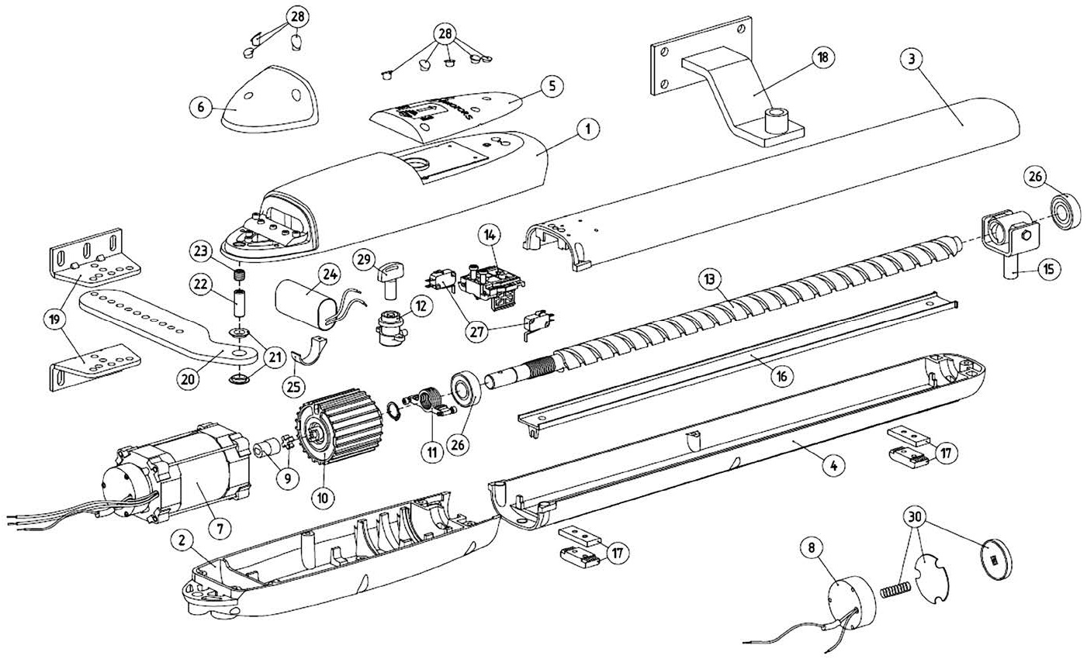
Перечень запасных частей |  |  | Розничная цена, RUR с НДС
Наименование | Артикул | Номер на схеме деталировочной
Крышка корпуса верхняя | ASW.5001 | 1 | 1,608.80
Крышка корпуса нижняя | ASW.5002 | 2 | 1,608.80
Кожух привода верхний (для привода ASW5000) | ASW.5003 | 3 | 1,399.20
Кожух привода верхний (для привода ASW3000) | ASW.3003 |  | 1,232.80
Кожух привода нижний (для привода ASW5000) | ASW.5004 | 4 | 1,348.80
Кожух привода нижний (для привода ASW3000) | ASW.3004 |  | 1,248.80
Крышка защитная | ASW.5005 | 5 | 156.00
Крышка монтажная | ASW.5006 | 6 | 182.40
Электродвигатель с катушкой тормоза электромагнитного (в сборе) | ASW.5007 | 7 | 7,389.60
Катушка тормоза электромагнитного | ASW.5008 | 8 | 813.60
Муфта (комплект) | ASW.5009 | 9 | 158.40
Редуктор | ASW.5010 | 10 | 1,557.60
Гайка нажимная | ASW.5011 | 11 | 129.60
Механизм разблокировки (в сборе) | ASW.5012 | 12 | 536.80
Винт ходовой (для привода ASW5000) | ASW.5013 | 13 | 2,246.40
Винт ходовой (для привода ASW3000) | ASW.3013 |  | по запросу
Механизм регулировки конечных положений | ASW.5014 | 14 | 1,036.80
Гайка ходовая (в сборе) | ASW.5015 | 15 | 777.60
Вставка защитная (для привода ASW5000) | ASW.5016 | 16 | 259.20
Вставка защитная (для привода ASW3000) | ASW.3016 |  | 228.00
Упор | ASW.5017 | 17 | 180.00
Крепление переднее (для привода ASW5000) | ASW.5018 | 18 | 674.40
Крепление переднее (для привода ASW3000) | ASW.3018 |  | 569.60
Уголок крепления кронштейна заднего | ASW.5019 | 19 | 259.20
Кронштейн крепления задний | ASW.5020 | 20 | 674.40
Втулка износостойкая | ASW.5021 | 21 | 58.40
Ось ø12×30мм | ASW.5022 | 22 | 64.80
Гайка для монтажа заднего крепления | ASW.5023 | 23 | 40.80
Конденсатор 10мкФ x 400B | ASW.5024 | 24 | 384.80
Скоба | ASW.5025 | 25 | 55.20
Подшипник 6203 | ASW.5026 | 26 | 413.60
Выключатель | ASW.5027 | 27 | 320.80
Комплект заглушек | ASW.5028 | 28 | 52.80
Ключ разблокировки | ASW.5029 | 29 | 100.80
Комплект дисков тормоза электромагнитного | ASW.5030 | 30 | 408.00
Корпус блока управления | CUSD.101 | нет | 1,581.60
Плата управления электроприводом | MCSW-3.3 | нет | 8,860.80

ASW4000, CUSD-1
в содержание

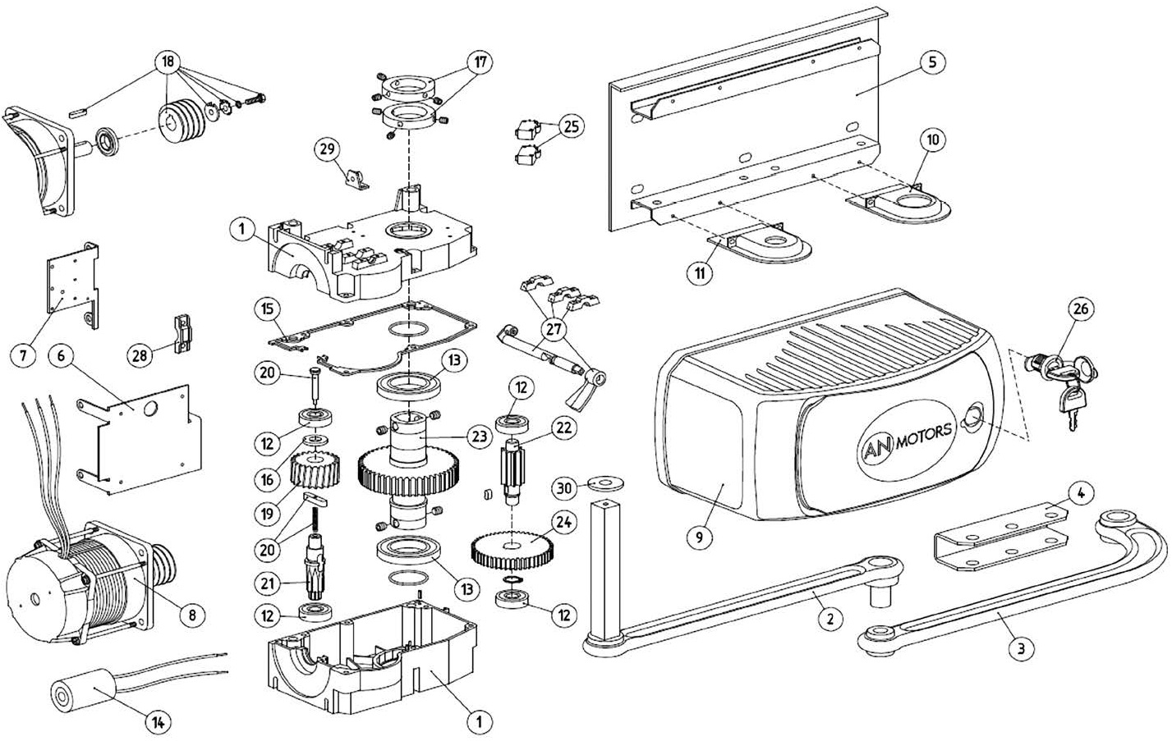

Привод ASW4000 рычажного типа, блок управления CUSD-1 для автоматизации распашных ворот

Перечень запасных частей |  |  | Розничная цена, RUR с НДС
Наименование | Артикул | Номер на схеме деталировочной
Корпус (в сборе) | ASW.4001 | 1 | 1,929.60
Рычаг прямой | ASW.4002 | 2 | 1,660.80
Рычаг изогнутый | ASW.4003 | 3 | 1,192.80
Кронштейн воротный | ASW.4004 | 4 | 235.20
Основание | ASW.4005 | 5 | 1,557.60
Кронштейн | ASW.4006 | 6 | 156.00
Кронштейн монтажный | ASW.4007 | 7 | 156.00
Электродвигатель с червяком (в сборе) | ASW.4008 | 8 | 7,752.80
Крышка | ASW.4009 | 9 | 1,298.40
Заглушка выходного вала | ASW.4010 | 10 | 50.40
Заглушка | ASW.4011 | 11 | 50.40
Подшипник 6201Z | ASW.4012 | 12 | 208.80
Подшипник | ASW.4013 | 13 | 309.60
Конденсатор 10мкФx400B | ASW.4014 | 14 | 285.60
Прокладка | ASW.4015 | 15 | 156.00
Шайба | ASW.4016 | 16 | 105.60
Кулачки (комплект) | ASW.4017 | 17 | 518.40
Червяк (комплект) | ASW.4018 | 18 | 777.60
Колесо червячное | ASW.4019 | 19 | 259.20
Механизм разблокировки (комплект) | ASW.4020 | 20 | 259.20
Вал первичный | ASW.4021 | 21 | 518.40
Вал вторичный | ASW.4022 | 22 | 518.40
Вал выходной с шестерней | ASW.4023 | 23 | 2,076.00
Колесо зубчатое | ASW.4024 | 24 | 777.60
Выключатель | ASW.4025 | 25 | 415.20
Замок разблокировки | ASW.4026 | 26 | 290.40
Шток разблокировки (комплект) | ASW.4027 | 27 | 309.60
Скоба крепежная | ASW.4028 | 28 | 50.40
Крепление троса | ASW.4029 | 29 | 50.40
Шайба специальная | ASW.4030 | 30 | 50.40
Корпус блока управления | CUSD.101 | нет | 1,581.60
Плата управления электроприводом | MCSW-3.3 | нет | 8,860.80

ASB
в содержание

Шлагбаум ASB6000, ASB6000R, ASB6000L

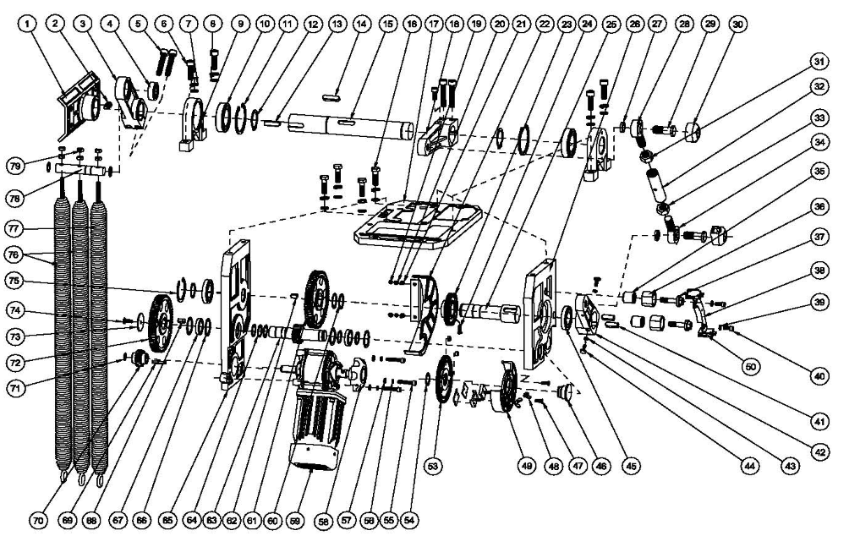
Перечень запасных частей |  | Состав узла ремонтной позиции |  | Розничная цена, RUR с НДС
Наименование | Артикул | Элемент узла | Номер на схеме деталировочной
Пластина крепление рейки | ASB.113 | Крепление рейки (внешняя пластина крепления) | нет | 2,766.40
Крепление рейки (внутреннее) | ASB.001 | Крепление рейки (внутреннее) | 1 | 2,766.40
Вал выходной шлагбаума (в сборе) (для правого исполнения - RIGHT) | ASB.201 | Винт М8x12 | 2 | 6,329.60
 |  | Рычаг узла натяжения пружин | 3
 |  | Подшипник 61804 | 4
 |  | Винт М10х55 | 5
 |  | Стойка | 9
 |  | Подшипник 60108-2FS | 10
 |  | Кольцо стопорное внутреннее 68 | 11
 |  | Кольцо стопорное наружное 40 | 12
 |  | Шпонка 10х35 | 13
 |  | Шпонка 10х36 | 14
 |  | Вал | 15
 |  | Рычаг | 18
 |  | Ось | 78
 |  | Винт стопорный рычага | нет
Вал выходной шлагбаума (в сборе) (для левого исполнения - LEFT) | ASB.201L | Винт М8x12 | 2 | 6,329.60
 |  | Рычаг узла натяжения пружин | 3
 |  | Подшипник 61804 | 4
 |  | Винт М10х55 | 5
 |  | Стойка | 9
 |  | Подшипник 60108-2FS | 10
 |  | Кольцо стопорное внутреннее 68 | 11
 |  | Кольцо стопорное наружное 40 | 12
 |  | Шпонка 10х35 | 13
 |  | Шпонка 10х36 | 14
 |  | Вал | 15
 |  | Рычаг | 18
 |  | Ось | 78
 |  | Винт стопорный рычага | нет
Редуктор (в сборе) (для правого исполнения - RIGHT) | ASB.202 | Винт М5х10 | 19 | 18,720.00
 |  | Основание | 17
 |  | Шайба пружинная 5 | 20
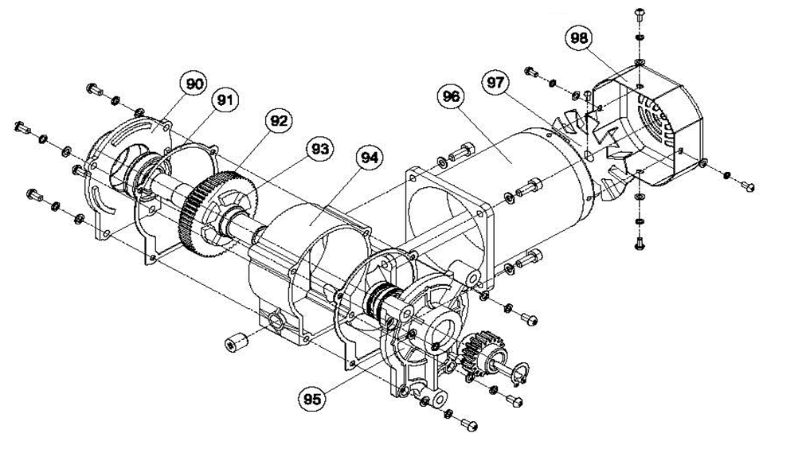
 |  | Шайба плоская 5 | 21
 |  | Крышка | 22
 |  | Шестерня | 23
 |  | Винт М5х10 | 24
 |  | Вал | 25
 |  | Основание боковое малое | 26
 |  | Втулка | 35
 |  | Упор | 36
 |  | Болт | 37
 |  | Шайба плоская 5 | 39
 |  | Винт М5х10 | 40
 |  | Шпонка 10х28 | 41
 |  | Рычаг с болтами упорными | 42
 |  | Шайба плоская 5 | 43
 |  | Винт М5х16 | 44
 |  | Подшипник 16006-2FS | 45
 |  | Вал | 46
 |  | Винт М5х10 | 47
 |  | Колесо зубчатое | 53
 |  | Кольцо стопорное наружное 26 | 54
 |  | Кольцо стопорное наружное 30 | 60
 |  | Колесо зубчатое | 61
 |  | Шпонка 8х15 | 62
 |  | Вал-шестерня | 63
 |  | Кольцо стопорное наружное 15 | 64
 |  | Основание боковое большое | 65
 |  | Кольцо стопорное наружное 20 | 66
 |  | Подшипник 61902 | 67
 |  | Шпонка | 68
 |  | Колесо зубчатое | 72
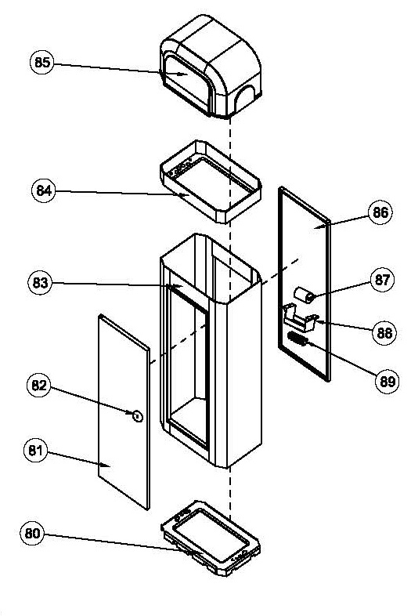
 |  | Шайба | 73
 |  | Винт М6х16 | 74
 |  | Кольцо стопорное внутреннее 55 | 75
Редуктор (в сборе) (для левого исполнения - LEFT) | ASB.202L | Винт М5х10 | 19 | 18,720.00
 |  | Основание | 17
 |  | Шайба пружинная 5 | 20
 |  | Шайба плоская 5 | 21
 |  | Крышка | 22
 |  | Шестерня | 23
 |  | Винт М5х10 | 24
 |  | Вал | 25
 |  | Основание боковое малое | 26
 |  | Втулка | 35
 |  | Упор | 36
 |  | Болт | 37
 |  | Шайба плоская 5 | 39
 |  | Винт М5х10 | 40
 |  | Шпонка 10х28 | 41
 |  | Рычаг с болтами упорными | 42
 |  | Шайба плоская 5 | 43
 |  | Винт М5х16 | 44
 |  | Подшипник 16006-2FS | 45
 |  | Вал | 46
 |  | Винт М5х10 | 47
 |  | Колесо зубчатое | 53
 |  | Кольцо стопорное наружное 26 | 54
 |  | Кольцо стопорное наружное 30 | 60
 |  | Колесо зубчатое | 61
 |  | Шпонка 8х15 | 62
 |  | Вал-шестерня | 63
 |  | Кольцо стопорное наружное 15 | 64
 |  | Основание боковое большое | 65
 |  | Кольцо стопорное наружное 20 | 66
 |  | Подшипник 61902 | 67
 |  | Шпонка | 68
 |  | Колесо зубчатое | 72
 |  | Шайба | 73
 |  | Винт М6х16 | 74
 |  | Кольцо стопорное внутреннее 55 | 75
Тяга (комплект) | ASB.203 | Рым-болт (с правой и левой резьбой) | 28, 34 | 2,713.60
 |  | Болт М16 | 29
 |  | Колпак | 30
 |  | Гайка М16 | 31, 33
 |  | Втулка | 32
Выключатель узла механических выключателей | ASB.204 | Выключатель | 50 | 1,265.60
Кронштейн механических выключателей | ASB.038 | Кронштейн механических выключателей | 38 | 459.20
Узел магнитных выключателей (для правого исполнения - RIGHT) | ASB.205 | Гайка-барашек М5 | 48 | 1,086.40
 |  | Корпус с выключателями магнитными (в сборе) | 49
Узел магнитных выключателей (для левого исполнения - LEFT) | ASB.205L | Гайка-барашек М5 | 48 | 1,086.40
 |  | Корпус с выключателями магнитными (в сборе) | 49
Мотор-редуктор с узлом разблокировки (для правого исполнения - RIGHT) | ASB.206 | Маховик | 58 | 12,752.80
 |  | Мотор-редуктор в сборе | 59 (90-98)
 |  | Шпонка | 69
 |  | Шестерня | 70
 |  | Кольцо стопорное наружное | 71
Мотор-редуктор с узлом разблокировки (для левого исполнения - LEFT) | ASB.206L | Маховик | 58 | 12,752.80
 |  | Мотор-редуктор в сборе | 59 (90-98)
 |  | Шпонка | 69
 |  | Шестерня | 70
 |  | Кольцо стопорное наружное | 71
Пружина Ø5мм | ASB.207 | Пружина 5 | 76 | 1,086.40
Пружина Ø6мм | ASB.208 | Пружина 6 | 77 | 1,446.40
Тумба шлагбаума (стойка) (для правого исполнения - RIGHT) | ASB.209 | Корпус (сварная конструкция) | 80, 83, 84 | 12,752.80
 |  | Дверца | 81
 |  | Стенка задняя | 86

Тумба шлагбаума (стойка) (для левого исполнения - LEFT) | ASB.209L | Корпус (сварная конструкция) | 80, 83, 84 | 12,752.80
 |  | Дверца | 81
 |  | Стенка задняя | 86

Замок | ASB.082 | Замок (в сборе) | 82 | 271.20
Крышка | ASB.085 | Крышка | 85 | 5,697.60
Конденсатор | ASB.087 | Конденсатор 8мкФ | 87 | 180.80
Ключ замка дверцы | ASB.115 | Ключ замка дверцы | нет | 271.20
Корпус блока управления | ASB.212 | Крышка | нет | 2,623.20
 |  | Основание | нет
 |  | Кнопки | нет
Корпус блока управления | ASB.212.1 | Крышка | нет | 2,623.20
 |  | Основание | нет
 |  | Кнопки | нет
Модуль основной блока управления | ASB.213 | Модуль электронный BS-DZ2 блока управления | нет | 6,964.00
Модуль основной блока управления | ASB.213.1 | Модуль электронный MCBR-1.1 блока управления | нет | 6,964.00
Модуль управления | ASB.214 | Модуль управления (с кнопками и светодиодами) | нет | 1,288.00
 |  | Шлейф | нет
Модуль управления | ASB.214.1 | Модуль управления (с кнопками и светодиодами) | нет | 452.80

